TGDB_UAT
TỔNG HỢP UAT CHƯƠNG TRÌNH TRUNG GIAN ĐO BỂ
Ngày cập nhật: 07/01/2019 10h00

STT | Vấn đề/ý kiến của KV2 | KV2 | FPT | Trạng thái | Ghi chú | Đầu mối
18 | Đồng bộ thông tin bồn bể từ SAP: Hiện nay trên TGĐB có tính QCI (dựa trên barem bể) và thông tin hàng hóa của bể. - Đồng bộ barem bể: FPT đã có chức năng "Hồ sơ đo bể" --> OK. - Đồng bộ hàng hóa: Chưa có. --> Đề nghị FPT xây dựng tính năng đồng bộ hàng hóa của bể giữa SAP và HTTG (áp lên TGBX và TGĐB). | Kv2 18/12/2018 19:00: KV2 cập nhật yêu cầu. Kv2 25/12/2018 12:00 1/Khi vào menu bể xuất đổi mã hàng hóa thì tbltank và zTankListATG đã thay đổi theo->OK 2/Trên SAP đổi mã hàng hóa trong menu hồ sơ đo bể chọn đồng bộ bể xuất từ SAP ->fail Kv2 28/12/2018 09:00 Chưa test vì máy 131.19 hiện đang dùng bản prod Kv2 07/01/2019: menu hồ sơ đo bể 1/Chức năng đồng bộ bể xuất từ SAP->Trong đồng bộ danh mục của HTTG bơm xuất ->OK.(khi thay doi mã hàng hóa trên sap thì thay đổi tren 2 bảng tbltank và zTankListATG) 2/Đồng bộ barem bể (chuyen sang 52) | Fpt 25/12/2018: Đã fix (Nghiệp vụ kiểm tra lại) | OK | Nội dung này có thể thực hiện sau. | KV2
47 | Tiện ích: Thông báo kết quả đẩy thông tin đo bể lên SAP Đề nghị: 1./ Sau khi bấm nút "Đồng bộ lên SAP", nếu có dòng thông tin đo bị lỗi không đẩy được (ví dụ 2/10 dòng bị lỗi, lỗi có thể do bị đúp, do kết nối ...) thì phải trả về kết quả Thành công/Không thành công cho từng dòng thông tin đo. 2./ Kết quả trả về thể hiện trên: a) Thông tin TGĐB vào SAP (lịch sử theo dõi): Bổ sung thêm cột Trạng thái để phản ánh kết quả. b) Ngay trên màn hình Đồng bộ lên SAP (sau khi nghiệp vụ bấm nút đẩy xong thì trả kết quả trên cột Trạng thái trong lưới). | KV2 25/12/2018 10:00 KV2 ghi nhận yêu cầu KV2 25/12/2018 15:00 KV2 cập nhật lại yêu cầu cho rõ. | FPT 28/12/2018 12:00: Chưa xử lý | Đề nghị FPT thực hiện | Mục 2/b có thể thực hiện sau. | nghialq.kv2
48 | Bổ sung chức năng cập nhật Danh sách bể trống Khi có bể trống thì thiết bị ĐMTĐ không lấy được số liệu --> phải đo tay. 1/Đề nghị FPT xây dựng thêm chức năng này để người có thẩm quyền được phép chuyển bể từ danh sách ATG sang danh sách bể trống. 2/ Sau đó những bể trong danh sách bể trống này mới được nhập tay trong chức năng thông tin đo bể ATG (nhập tay). 3/Việc lưu history của danh sách này cũng tương tư như danh sách bể ATG đồng bộ. | KV2 25/12/2018 15:00 KV2 bổ sung yêu cầu. KV2 28/12/2018 12:00 1/Chức năng cập nhật bể có khai báo sử dụng số liệu TBDTD (nhập tay)KV2 ->OK 2/Bô sung chức năng cập nhật danh sách bể có khai báo sử dụng số liệu TBDTD chuyển qua nhập tay->Đề nghị fpt bổ sung KV2 04/01/2019:12:00 Chưa có lịch sử của danh sách này KV2 07/01/2019 14:00 OK | fpt28/12/2018 12:00 Đã xử lý fpt 03/01/2019 Đã xử lý fpt 04/01/2019:12:00 Chưa có lịch sử của danh sách này | Nghiệp vụ kiểm tra lại | Liên quan đến nội sung số 41. | KV2
49 | Thông tin đo bể nhập tay: Cho phép tính QCI rồi mới lưu (tạo sgd nếu cần). Nhiều làn bấm Nút Lưu | KV2 25/12/2018 15:00 KV2 bổ sung yêu cầu. KV2 28/12/2018 sau khi lưu có thể in Biên bản mà ko cần lưu. Nhưng khi thay đổi chiều cao, nhiệt độ vẫn phải bấm lưu mới tính lại QCI -> đề nghị khi thay đổi phải tự tính | KV2 28/12/2018 12:00 Đã xử lý Lưu sẽ tính QCI, các bước sau không phải ấn lưu | Nghiệp vụ kiểm tra lại |  | nghialq.kv2
51 | Các báo cáo theo tài liệu đề xuất |  |  | Đề nghị FPT thực hiện |  | KV2
52 | Hồ sơ đo bể chọn đồng bộ barem bể chưa duoc | KV2 28/12/2018 09:00 131.19 đang prod ->test sau KV2 07/01/2019 The statement has been terminated. Cannot insert the value NULL into column 'ID', table 'HTTG_PROD.dbo.ztblTankBarem'; column does not allow nulls. INSERT fails. | fpt 28/12/2018 09:00 đã thực hiện fpt 03/01/2019 Đã xử lý | FAIL
53 | Nếu không thể cho rút ATG/ tính QCI rồi mới lưu thì đề nghị tạo thêm mục mới: Kiểm tra barem bồn: cho phép nhập tay số đo, nhiệt độ, tỷ trọng tất cả các bồn rồi tra ra LTT/L15/KG mà không cần lưu, tạo sdg... | KV2 28/12/2018 KV2 bổ sung yêu cầu tiện ích. KV2 04/01/2019 12:00 đề nghị tách thành form riêng khi user cần tra thì nhập bồn bể ,nhiệt độ ,chiều cao,tỷ trọng thì chương trình lấy tỷ trọng gần nhất của bồn (hoặc cho user nhập) tính ra V_lit,L15,KG. Kv2 07/01/2019 OK->Nghiệp vụ kiểm tra lại | fpt 07-01-2019 Đã tạo thêm tab để tra cứu Barem trên form nhập thông tin ATG | Nghiệp vụ kiểm tra lại
58 | 1 giao dịch in ra 2 biên bản | KV2 03/01/2018 KV2 bổ sung KV2 03/01/2018 KV2 07/01/2018 14:00 Đã khóa ngày giờ đo trên header->Theo dõi thêm | fpt 07-01-2019 Đã khóa ô nhập ngày giờ đo trên Header sau khi user lưu giao dịch để theo dõi thêm | Theo dõi thêm |  |  | 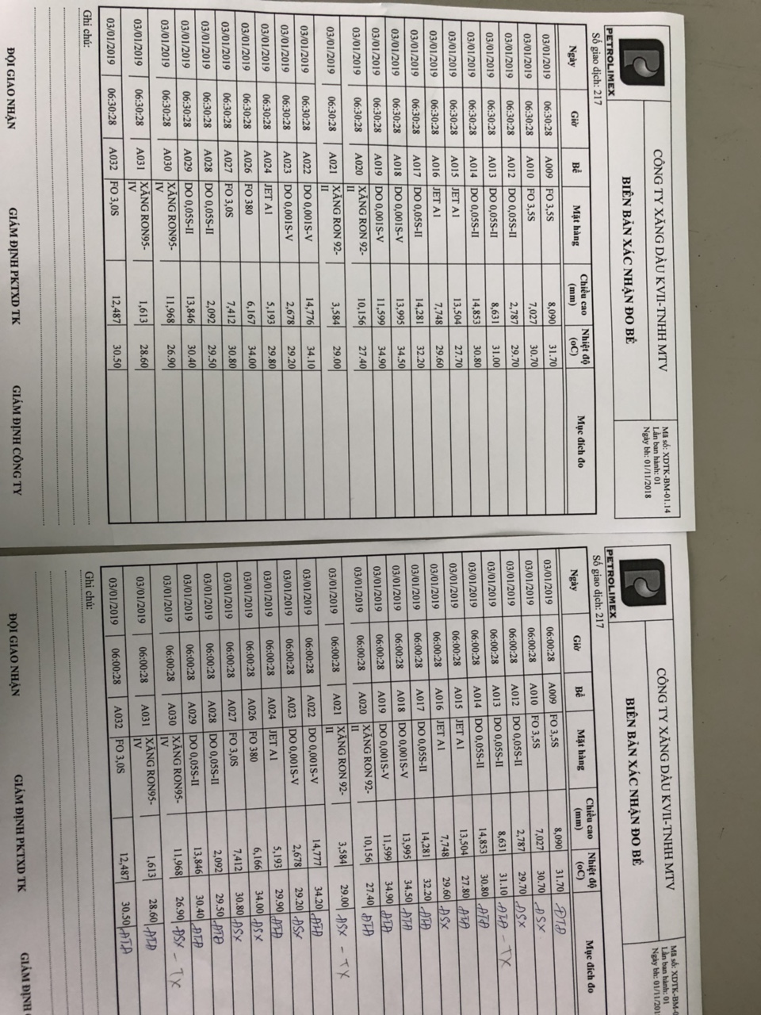
59 | Lệch giờ khi rút Thông tin đo bể ATG: Buổi sáng rút S2 lúc 7:50:40 Chiều bổ sung evt N3 rút thêm ra 7:50:28 -> evt N3 trước S2: sai | KV2 04/01/2018 KV2 bổ sung KV2 07/01/2018 14:00 Đã khóa ngày giờ đo trên header->Theo dõi thêm | fpt 07-01-2019 ạo trigger cho 2 bảng của giao dịch để theo dõi thêm ngày giờ thực hiện hoặc thay đổ thông tin của user | Theo dõi thêm
60 | Thông tin đo bể rút thêm số liệu ATG _>đang ko dc. | Kv2 07/01/2019 Đề nghi kiểm tra lại |  | Đề nghi fpt kiểm tra lại

